가스공사용(MJ)
한국가스공사 제출용 구성비 (2025년 8월 ) |  |  |  |  |  |  |  | ※ 사회복지시설 정산('23.04.) 물량에서 3월 실사용분 제외 ※ 1. 복지시설에 대한 소급 정산(일반용 단가 적용) 소급 정산: '23.02. 완료 2. 소급대상청구년월: '22.12. ~ '23.01. - 참고사항: 청구월 기준 12월 물량 소급정산하는 대신 3월분 제외하기로 함 (4월 매출에 포함된 물량 일부 제외) ==> 신재홍 차장 (가스공사 전 담당자)와 사회복지시설 한시적할인 정산은 3월까지 하기로 함 ==> 김광연 주임 (가스공사 현 담당자)과도 해당 내용 확인 완료됨

구 분 |  | 판 매 량 | 사회복지 | 자가소모 | 판 매 량 계 | 구성비 | 자가소모
 |  | (MJ) | (MJ) | (MJ) | (MJ) | (%) | (MJ)
주택용 | 취사용 | 18,530,919 | 17,763 |  | 18,548,682 | 0.9451
 | 개별난방용 | 474,187,903 | 259,247 |  | 474,447,150 | 24.1748 |  |  | ※ 판매량+(개별소비세+사회복지+사회적배려+차상위할인)=매출액표 수량합계(자가소모포함되어있으므로 제외됨)
 | 중앙난방용 | 9,299,275 |  |  | 9,299,275 | 0.4738 |  |  | ※ 업무난방과 냉방용은 구별요(5월~9월 냉방용적용)
 | 자가열전용 | 3,663,691 |  |  | 3,663,691 | 0.1867 |  |  | ※ 매출내역서의 자가소모를 확인한다
 | 소 계 | 505,681,788 | 277,010 |  | 505,958,798 | 25.7804 | 0 |  | ※ 개별소비세=특소세할인, 2022년 5월부터 판매량(MJ)에 포함 (가스공사 신재홍차장 확인 시, 구성비 공문으로 개소세 관련내용 확인사항 없음)
일 반 용 |  | 222,599,723 | 3,086,159 | 10,863 | 225,696,745 | 11.5001 | 10,863.6160
냉난방공조용 |  | 213,598,020 | - | 518,992 | 214,117,012 | 10.9100 | 518,992.2800
업무난방용 |  | 15,578,044 | 2,905,810 | 6,073 | 18,489,927 | 0.9421 | 6,073.0160
산 업 용 |  | 682,733,263 |  | - | 682,733,264 | 34.7877
수 송 용 |  | 277,821,651 |  | - | 277,821,651 | 14.1560
열 병 합 용 |  | 17,777,433 |  | 917,636 | 18,695,069 | 0.9526 | 917,636.0640
연료전지용 |  | 16,902,360 |  | - | 16,902,360 | 0.8612
열전용설비용 |  | 571,528 |  | - | 571,528 | 0.0291 | -
주한미군 |  | 1,585,241 |  | - | 1,585,241 | 0.0808
합 계 |  | 1,954,849,051 | 6,268,980 | 1,453,564 | 1,962,571,595 | 100.0000 | 1,453,564.9760

 |  | 1,961,118,031 |  | TRUE | 1,961,118,031
 |  | 1,961,118,031 |  |  | 1,961,118,031
 |  | 0 |  |  | 0

냉난방용 계절단가 처리시 적용
====================================================================================
[ 5월 / 10월 가스공사 멘트 ]
1. 귀 공사의 무궁한 발전을 기원하오며 “9월 도시가스 판매실적”을 다음 과 같이 통보하오니 업무에 참고하시기 바랍니다.
2. 2024년 10월(사용기간: 9월) 냉난방공조용 판매량 [63,234,568.4318MJ]를 적용함.
=====================================================================================
[ 6월 / 11월 가스공사 멘트 ]
1. 귀 공사의 무궁한 발전을 기원하오며 “10월 도시가스 판매실적”을 다음 과 같이 통보하오니 업무에 참고하시기 바랍니다.
2. 2024년 10월(사용기간: 9월) 냉난방공조용 판매량 [63,234,568.4318MJ]를 차감함.
=====================================================================================

구분 |  | 판매열량(MJ)
냉방물량(9월) |  |  |  | ※ 관리납기와 일반납기의판매량전산실의뢰 (일반납기 청구작업이후)
(월초) | 관리납기(변동) |  |  | - 9월판매실적 작성을 위한 냉방용 상품에대한 변동검침사용량 자료 요청
(청구일) | 일반납기(일수)
계 |  |  |  | ※ 계절이 바뀌는 4월(기타)↔5월(하절기) 냉방집계 조정
 |  |  |  | - 시기: 2022년 4월 매출분부터
 |  |  |  | - 사유: 기존 9월, 10월만 물량조정했으나 가스공사 이의제기로 4월, 5월도 시행하게 됨
 |  |  |  | - 방법: 5월 일반납기 청구작업 후 냉난방물량(업무, 주택) 일반납기(4/30까지 일할계산), 관리납기(변동검침 4/30까지) ==> 냉난방공조용에 4월 기타월 사용분 추가(+) , 5월 차감 (-)

 |  |  |  | ※ 9월 판매량에 냉방용을 추가청구하여 10월 판매량에서 차감함
 |  |  |  | ※ 매출건
 |  |  |  | - 9월매출은일반납기의 경우 (8/1~8 부터9/1~8사용량)이므로 9월사용분(10월 청구분) 포함
 |  |  |  | - 관리납기는 (8/16~9/16)까지이나 관리납기는 10월에 변동검침을 했으므로, 9/16~10초까지 변동검침 물량 포함

 |  |  |  | ※ 사 유 : 냉난방의 경우 10월 하절기ㅡ> 기타 단가로 변동됨에 따라 도매요금인상이 많이 이루어지므로 보전차원에서 9월 정산
 |  |  |  | [5월의 경우 (기타 ㅡ> 하절기 단가 변동)는 회사 손해가 없으므로 물량정산 안함.]

 |  |  |  | ※ 9월 냉방용집계확인 할 것
 |  |  |  | - 냉방용 (+), 10월매출(-) 변동검침확인할 것
 |  |  |  | - 10/14청구작업후 자료요청할것

 |  |  |  | 작업순서
 |  |  |  | 1. 월매출 작업 기존대로 작성하여 메일 전송
 |  |  |  | 2. 10월 청구작업 후 전산에 자료 요청하여 가스공사용 시트에 입력
 |  |  |  | 3. 가스공사 공문 발송 및 재무팀 자료 재전달

자가소모
1. 자가소모 청구작업 후 피봇 집계하여 작성
2. 퍼지량(업무난방) : 총무결재본
22라인 /당월사용 /당월열량
 | 8월
 |  | 상품 | 사용량(㎥) | 사용열랑(MJ) | 자가소모량 확인대장
 | 자가소모 | 업무난방용 |  |  | 경산지사(업무난방-->냉난방용으로 상품변경)
 | 자가소모 | 일반용 | 256.0000 | 10,863.6160 | 본사 취사용
 | 자가소모 | 냉난방용 | 12,230.0000 | 518,992.2800 | 냉난방용+서부지사+수성안전팀
 | 자가소모 | 열전용설비용 |  |  | 1~3번 보일러 합계
 | 자가소모 | 열병합용1 | 21,624.0000 | 917,636.0640 | 세너지 (1번 ~ 3번발전기) 계-보일러합계
 | 자가소모 | 퍼지량(CNG) | 0.0000 | 0.0000 | 앞으로 없음. 다 없앰. 관리비가 더 많이 들어서?
 | 자가소모 | 퍼지량(업무난방) | 143.1100 | 6,073.0160 | 퍼지량 계 | 총무결재본
 | 자가소모 합계 |  | 34,253.1100 | 1,453,564.9760 | 총계와 같아야됨

.
(샘플참고)
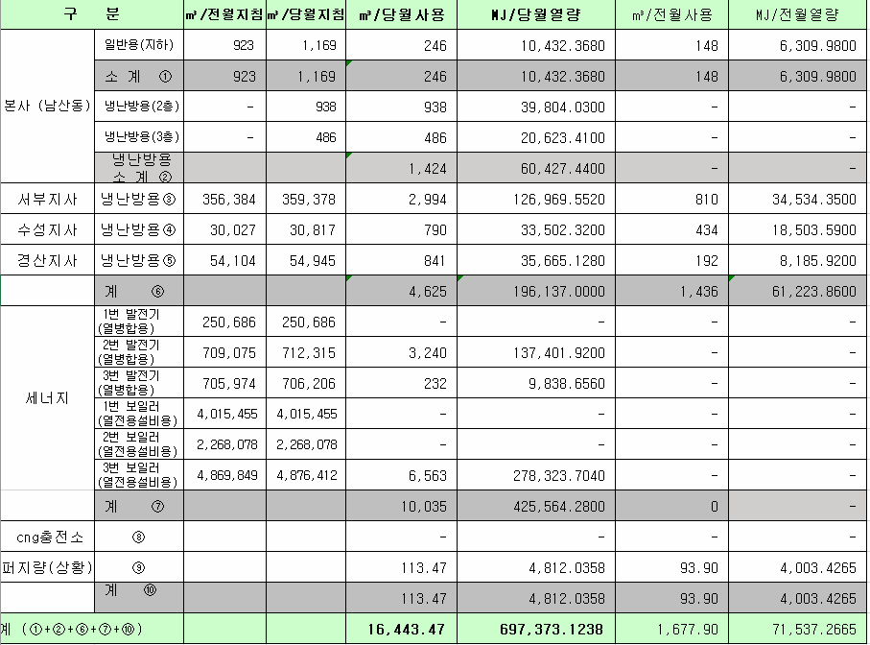
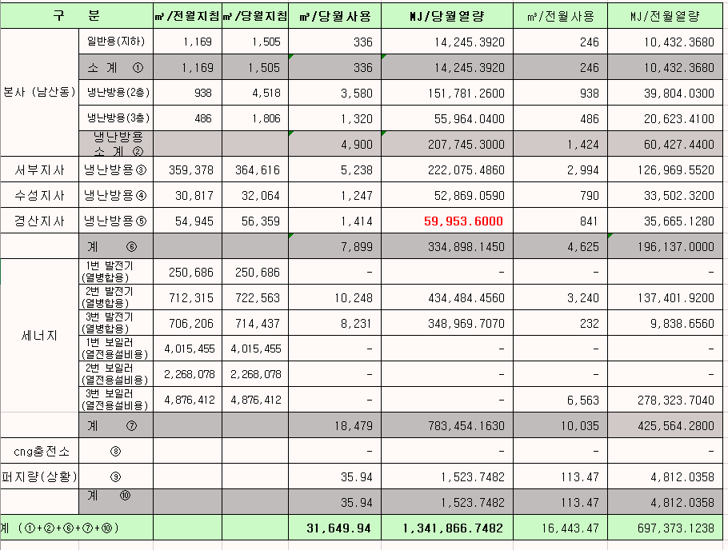
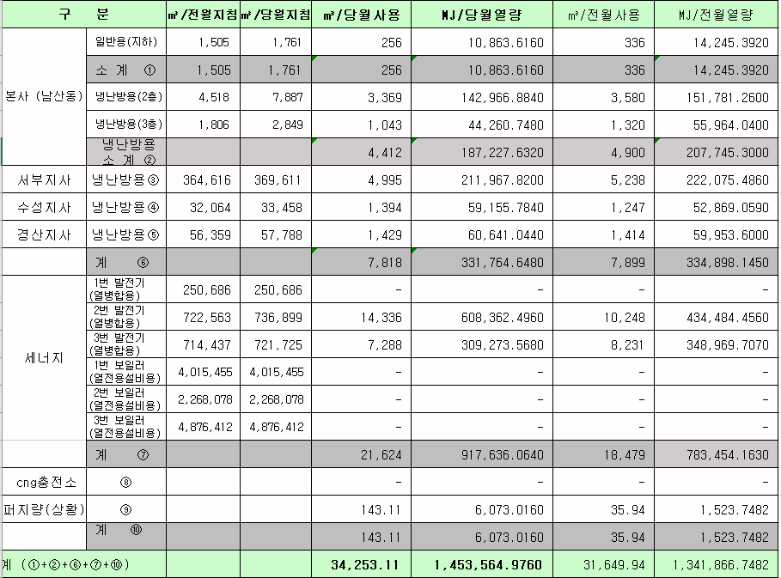

 |  |  |  |  | 왼쪽 자동 계산 됨

판매량-월별추이
1. 2025년 판매량 현황
 |  |  |  |  |  |  |  |  |  |  |  | (단위:천MJ)
용 도 [판매전수] | 판 매 실 적 |  |  |  |  |  | 판 매 실 적
 | 사업계획 | 8월 |  | 전년동월 |  | 구성비 | 사업계획 | 누 계 |  | 전년동월 |  | 구성비
 |  | 차이 | 사용량 | 차이 | 대비(%) |  |  | 차이 | 사용량 | 차이 | 대비(%)
주 택 용 | 563,809 | -57,850 | 505,959 | -69,252 | 88.0% | 25.6 % | 21,491,714 | 384,136 | 21,875,850 | 1,064,618 | 105.1% | 63.1 %
[1,131,585] |  | -10.3% | 89.7% | -12.0% |  |  |  | 1.8% | 101.8% | 5.1%
일 반 용 | 236,220 | -10,534 | 225,686 | -5,147 | 97.8% | 11.4 % | 2,495,814 | -25,444 | 2,470,370 | -7,693 | 99.7% | 7.1 %
[21,873] |  | -4.5% | 95.5% | -2.2% |  |  |  | -1.0% | 99.0% | -0.3%
업무냉난방용 | 224,345 | 7,737 | 232,082 | -7,809 | 96.7% | 11.7 % | 1,520,319 | 72,817 | 1,593,136 | 58,809 | 103.8% | 4.6 %
[7,882] |  | 3.4% | 103.4% | -3.3% |  |  |  | 4.8% | 104.8% | 3.8%
산 업 용 | 685,909 | -3,176 | 682,733 | -6,604 | 99.0% | 34.7 % | 6,489,917 | -281,558 | 6,208,359 | -401,090 | 93.9% | 17.9 %
[1,123] |  | -0.5% | 99.5% | -1.0% |  |  |  | -4.3% | 95.7% | -6.1%
수 송 용 | 282,346 | 7,560 | 289,906 | -2,780 | 99.1% | 14.7 % | 2,129,119 | 30,183 | 2,159,302 | -33,034 | 98.5% | 6.3 %
[99] |  | 2.7% | 102.7% | -0.9% |  |  |  | 1.4% | 101.4% | -1.5%
기 타 | 41,528 | -4,692 | 36,836 | -14,013 | 72.4% | 1.9 % | 362,889 | -16,747 | 346,142 | -161,089 | 68.2% | 1.0 %
[342] |  | -11.3% | 88.7% | -27.6% |  |  |  | -4.6% | 95.4% | -31.8%
총 합 계 | 2,034,157 | -60,955 | 1,973,202 | -105,605 | 94.9% |  | 34,489,772 | 163,387 | 34,653,159 | 520,521 | 101.5%
[1,162,904] |  | -3.0% | 97.0% | -5.1% |  |  |  | 0.5% | 100.5% | 1.52%

※ 기타 : 열병합용, 연료전지, 열전용설비(주택용외), 주한미군
※ 구성비는 판매량 정산서 기준으로 작성되었으며 한국가스공사 정산시 수송용(BIO)은 제외되고 자가소모분이 추가 됨 |  |  |  |  |  |  |  |  |  |  |  |  | 100.5%
 |  |  |  |  |  |  |  |  |  |  |  |  | 97.0%

계획대비 판매량 현황
구성비 현황

(단위 : 천MJ)
 | 누계 | 당월
계획 | 34,489,772 | 2,034,157
실적 | 34,653,159 | 1,973,202
 | 구성비
주 택 용 | 25.6 %
일 반 용 | 11.4 %
업무냉방용 | 11.7 %
산 업 용 | 34.7 %
수 송 용 | 14.7 %
기 타 | 1.9 %
당 월

 | 구성비
주 택 용 | 63.1 %
일 반 용 | 7.1 %
업무냉방용 | 4.6 %
산 업 용 | 17.9 %
수 송 용 | 6.3 %
기 타 | 1.0 %
누 계

데이터
판매량
8월 |  | 누 계 |  |  | 계획 | 실적
계획 | 실적 | 계획 | 실적 | 당월 | 2,034,157 | 1,973,202
2,034,157 | 1,973,202 | 34,489,772 | 34,653,159 | 누계 | 34,489,772 | 34,653,159

구성비
8월 | 구성비 | 누 계 | 구성비
주 택 용 | 25.6 % | 주 택 용 | 63.1 %
일 반 용 | 11.4 % | 일 반 용 | 7.1 %
업무냉방용 | 11.7 % | 업무냉방용 | 4.6 %
산 업 용 | 34.7 % | 산 업 용 | 17.9 %
수 송 용 | 14.7 % | 수 송 용 | 6.3 %
기 타 | 1.9 % | 기 타 | 1.0 %
판매금액
8월 |  | 누 계 |  |  | 계획 | 실적
계획 | 실적 | 계획 | 실적 | 당월 | 44,821 | 40,276
44,820,642 | 40,276,406 | 767,067,686 | 757,788,330 | 누계 | 767,068 | 757,788

판매금액 구성비
8월 | 구성비 | 누 계 | 구성비
주 택 용 | 30.5 % | 주 택 용 | 63.9 %
일 반 용 | 12.7 % | 일 반 용 | 7.4 %
업무냉방용 | 8.4 % | 업무냉방용 | 4.5 %
산 업 용 | 31.5 % | 산 업 용 | 16.8 %
수 송 용 | 15.3 % | 수 송 용 | 6.5 %
기 타 | 1.6 % | 기 타 | 0.9 %

상품별 건수 (전산요청, 파일입력 후 => 판매량월별추이 상품별 전수 입력할 것)
상품 | 공급전수 |  | 용도 | 검수
취사용 | 61,319 |  | 주 택 용 | 1,131,585
취사난방용 | 429,839 |  | 일 반 용 | 21,873
중앙난방용 | 106 |  | 업무냉난방용 | 7,882
주한미군 | 266 |  | 산 업 용 | 1,123
자가열전용 | 26 |  | 수 송 용 | 99
일반용(2) | 1,068 |  | 기 타 | 342
일반용(1) | 20,805 |  | 합 계 | 1,162,904
열전용설비용 | 5
열병합용 | 17
연료전지 | 54
업무난방용 | 6,788
산업용 | 1,123
냉난방용(주택) | 30
냉난방용(업무) | 1,064
개별난방용 | 640,295
수송용(CNG) | 99 | 빌링관리-청구관리-청구작업관리-청구작업지원-청구서 출력현황(배송방법별)=>합계(우편+등기)
수송용(BIO)
합 계 | 1,162,904

품의서내용 |  |  |  | [계획대비] |  |  | [입력할것]
구 분 |  | 계획 | 실적 | 실적대비 | 전년동월 |  | 전월
판매량 | 8월 | 2,034,157 | 1,973,202 | 97.0% | 2,078,807 | 94.9% | 2,098,351 | 94.0%
[천MJ] | 누계 | 34,489,772 | 34,653,159 | 100.5% | 34,132,638 | 101.5% | 32,679,957
금 액 | 8월 | 44,821 | 40,276 | 89.9% | 44,813 | 89.9% | 43,613 | 92.3%
[백만원] | 누계 | 767,068 | 757,788 | 98.8% | 716,222 | 105.8% | 717,512

청구할인정산관리
청구년월 | 상품 | 판매량 | 판매열량 | 정상청구액 | 할인액 | 감면청구액
Aug-25 | 개별난방용 | 1,603.8486 | 67,985.4042 | 1,606,813 | 339,234 | 1,267,579 | 25년 8월
Aug-25 | 업무난방용 | 68,521.7035 | 2,905,810.3822 | 67,514,541 | 13,459,391 | 54,055,150 | (사회복지 할인만 조회)
Aug-25 | 일반용(1) | 53,177.8606 | 2,255,245.9772 | 51,383,251 | 9,433,292 | 41,949,959
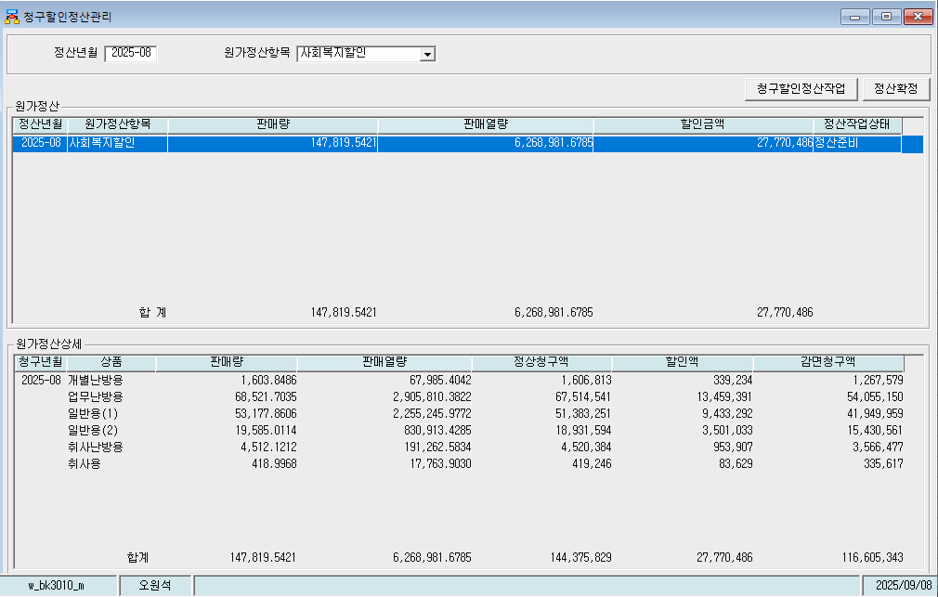
Aug-25 | 일반용(2) | 19,585.0114 | 830,913.4285 | 18,931,594 | 3,501,033 | 15,430,561
Aug-25 | 취사난방용 | 4,512.1212 | 191,262.5834 | 4,520,384 | 953,907 | 3,566,477
Aug-25 | 취사용 | 418.9968 | 17,763.9030 | 419,246 | 83,629 | 335,617
 | 합계 | 147,819.5421 | 6,268,981.6785 | 144,375,829 | 27,770,486 | 116,605,343

파일로다운받아 적용

냉난방단가기준


